Arkusz3
 |  | 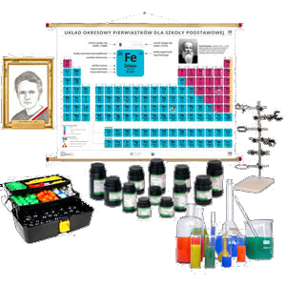 WYKAZ ŚRODKÓW DYDAKTYCZNYCH DO PRACOWNI CHEMICZNEJ NA POZIOMIE SZKOŁY PODSTAWOWEJ | Oferta przygotowana przez: PHU LEWANDOWSKI Niedary 35 55-106 Zawonia Nip- 898 212 92 82 Tel – 71 312 92 80 niedaryphu@gmail.com Pomoceszkolne.info
Lp | ZDJĘCIE PRODUKTU | NAZWA | CENA BRUTTO | ILOŚĆ | WARTOŚĆ BRUTTO
1 | 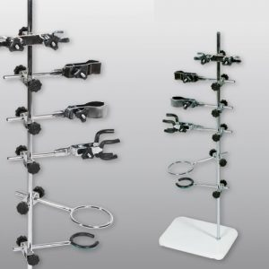 | Uniwersalny statyw laboratoryjny | 469.00 zł | 1 | 469.00 zł
2 | 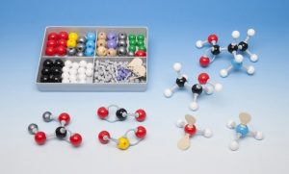 | ZESTAW DO CHEMII ORGANICZNEJ I NIEORGANICZNEJ | 169.00 zł | 15 | 2,535.00 zł
3 | 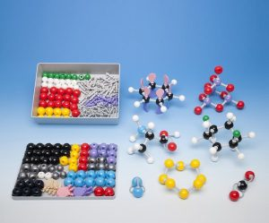 | DUŻY ZESTAW DO CHEMII ORGANICZNEJ I NIEORGANICZNEJ | 289.00 zł | 1 | 289.00 zł
4 | 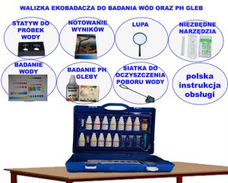 | Walizka Ekobadacza do obserw badania wód i ph gleb | 369.00 zł | 3 | 1,107.00 zł
5 | 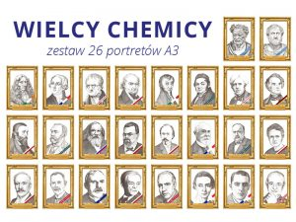 | Wielcy chemicy - zestaw 26 portretów A3 | 754.00 zł | 1 | 754.00 zł
1
6 |  | 10 metod otrzymywania soli Chemiczny dekalog RPS | 149.00 zł | 1 | 149.00 zł
7 | 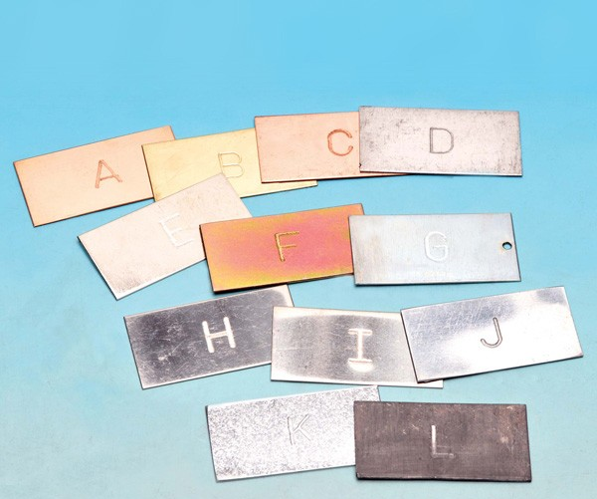 | 12 PŁYTEK TYPÓW METALI PRÓBKI METALI | 49.00 zł | 10 | 490.00 zł
8 |  | Chemia / Fizyka - DVD | 59.90 zł | 1 | 59.90 zł
9 |  | Chemia 1 DVD Otrzymywanie oraz właściwości pierw | 59.90 zł | 1 | 59.90 zł
10 |  | Chemia 2 DVD - Otrzymywanie oraz właściwości pierw | 59.90 zł | 1 | 59.90 zł
11 |  | Chemia 4 - DVD - Właściwości chemiczne pierwiastk | 59.90 zł | 1 | 59.90 zł
12 |  | Chemia 6 - DVD - Najważniejsze zastosowania pierwi | 59.90 zł | 1 | 59.90 zł
13 |  | Chemia C - DVD - Doświadczenia chemiczne | 59.90 zł | 1 | 59.90 zł
14 |  | Chemia D - DVD - Właściwości fizyczne pierwiastków | 59.90 zł | 1 | 59.90 zł
15 |  | Chemia E - DVD - Zastosowanie pierwiastków i związ | 59.90 zł | 1 | 59.90 zł
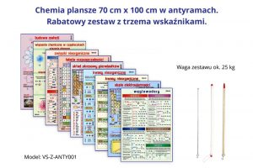 16 |  | CHEMIA zestaw 9 plansz ANTYRAMA + 3 wskaźniki | 889.00 zł | 1 | 889.00 zł
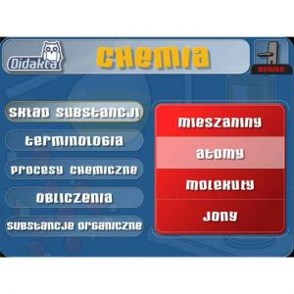 17 |  | Didakta Chemia GM | 499.00 zł | 1 | 499.00 zł
18 |  | Digestorium PRO-IV wersja wzbogacona | 7,998.00 zł | 1 | 7,998.00 zł
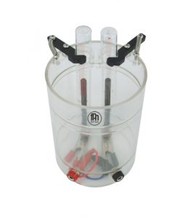 19 |  | Elektrolizer Przyrząd do elektrolizy | 99.00 zł | 1 | 99.00 zł
20 |  | Fartuch ochronny laboratoryjny medyczny roz. S | 59.00 zł | 25 | 1,475.00 zł
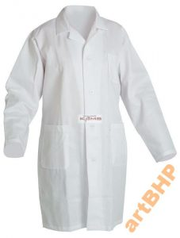 21 |  | Fartuch ochronny laboratoryjny medyczny roz. XL | 59.00 zł | 2 | 118.00 zł
22 | 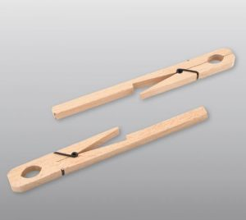 | Imak do probówek łapa drewniana uchwyt drewniany | 9.87 zł | 25 | 246.75 zł
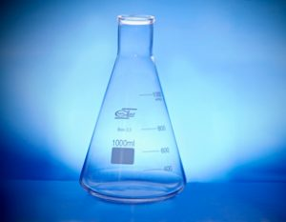 23 |  | Kolba stożkowa wąska szyja 00250 ml | 7.39 zł | 25 | 184.75 zł
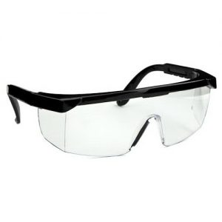 24 |  | Okulary ochronne laboratoryjne medyczne | 9.99 zł | 25 | 249.75 zł
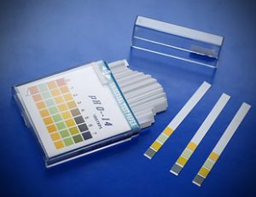 25 |  | Paski pH fix 0-14 ; 4 polowe w opakowaniu 100 szt. | 39.00 zł | 3 | 117.00 zł
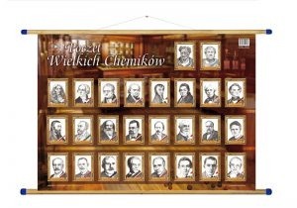 26 |  | Poczet wielkich chemików 160cm x 120cm WDS | 216.00 zł | 1 | 216.00 zł
27 | 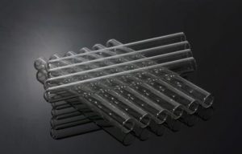 | Probówki chemiczne - zestaw 100 szt. | 79.00 zł | 1 | 79.00 zł
28 |  | Przyroda A - Przyroda oczami chemika - DVD | 59.00 zł | 1 | 59.00 zł
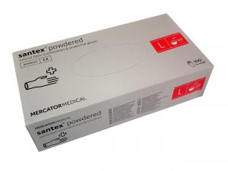 29 |  | Rękawice Rękawiczki Lateksowe rozmiar: L | 39.99 zł | 5 | 199.95 zł
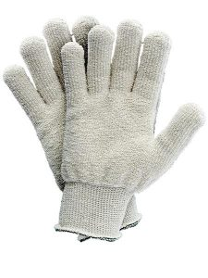 30 |  | RĘKAWICE TERMICZNE BAWEŁNIANE DZIANE BHP | 19.99 zł | 5 | 99.95 zł
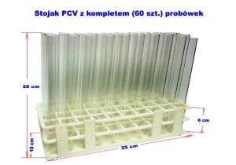 31 |  | Stojak PCV z kompletem 60 szt. probówek | 129.00 zł | 1 | 129.00 zł
32 |  | Szkolny model atomu dla ucznia "Empirio" | 249.00 zł | 10 | 2,490.00 zł
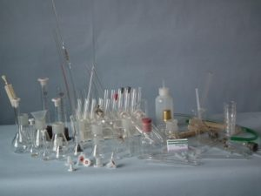 33 |  | Szkło laboratoryjne zestaw 215 | 949.00 zł | 1 | 949.00 zł
34 | 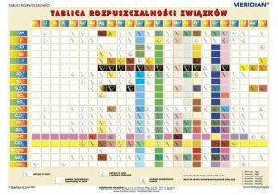 | Tablica rozpuszczalności związków | 219.00 zł | 1 | 219.00 zł
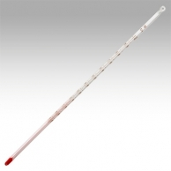 35 |  | Termometr alkoholowy o zakres. pom. -10 +100 Z053 | 24.99 zł | 5 | 124.95 zł
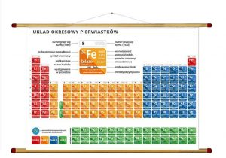 36 |  | UKŁAD OKRESOWY PIERWIASTKÓW CHEMICZNY 160x120 cm | 216.00 zł | 1 | 216.00 zł
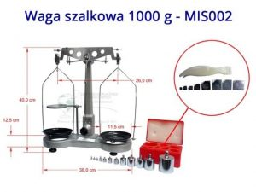 37 |  | Waga laboratoryjna klasyczna szalkowa 0,1 g - 1000 g | 699.00 zł | 1 | 699.00 zł
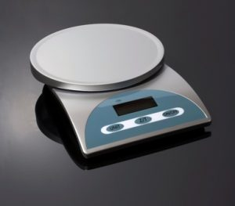 38 |  | Waga szkolna elektroniczna 5000g / 1g | 299.00 zł | 1 | 299.00 zł
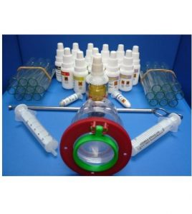 39 |  | Walizka Ekobadacza zestaw uzupełniający | 299.00 zł | 1 | 299.00 zł
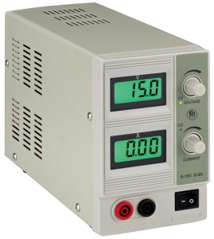 40 |  | Zasilacz laboratoryjny prądu stałego 15V max 3A DC | 429.00 zł | 1 | 429.00 zł
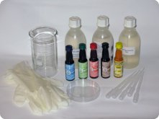 41 |  | Zestaw do chromatografii bibułowej | 590.00 zł | 1 | 590.00 zł
42 | 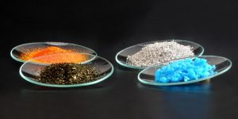 | Zestaw odczynników i chemikaliów SZKOŁA PODSTAWOWA | 1,417.00 zł | 1 | 1,417.00 zł
43 | 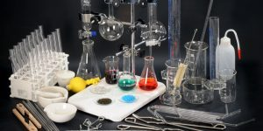 | Zestaw szkła laboratoryjnego ze sprzętem uzupełnia | 1,515.00 zł | 1 | 1,515.00 zł
44 | 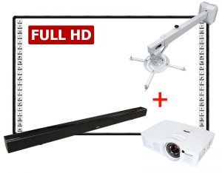 | Tablica interaktywna i projektor zestaw BLACK 90 PANORAMA FULL HD | 7,500.00 zł | 1 | 7,500.00 zł
RAZEM |  |  |  |  | 35,678.30 zł

